1
Informe Nacional de Competividad 2024-2025
Separata
Gráfica 1: Número de usuarios de redes sociales en millones
Fuente: Digital News Report, 2024

Usuarios de Redes Sociales a lo Largo del Tiempo
Año | Número de usuarios de redes sociales en millones
2000 | 25.0
2001 | 42.0
2002 | 95.0
2003 | 150.0
2004 | 226.8
2005 | 295.0
2006 | 431.3
2007 | 501.5
2008 | 627.0
2009 | 715.8
2010 | 937.5
2011 | 1,275.0
2012 | 1,489.0
2013 | 1,731.0
2014 | 1,869.0
2015 | 2,094.0
2016 | 2,320.0
2017 | 2,804.0
2018 | 3,212.0
2019 | 3,478.0
2020 | 3,726.0
2021 | 4,214.0
2022 | 4,632.0
2023 | 4,770.0
2024 | 5,037.0

3
Informe Nacional de Competividad 2024-2025
Separata
Gráfica 3: Las redes sociales como fuente de noticias
Fuente: Digital News Report, 2024

Las redes sociales como fuente de noticias
País | %
Grecia | 54.60%
Polonia | 52.90%
Brasil | 52.70%
Turquía | 52.70%
Nigeria | 51.20%
Portugal | 49.90%
Colombia | 49.10%
Chequia | 48.70%
Vietnam | 48.50%
Argentina | 48.50%
Chile | 48.40%
Sudáfrica | 46.40%
México | 44.90%
Malasia | 44.40%
Indonesia | 40.20%
Alemania | 39.20%
Tailandia | 39.20%
Austria | 39.10%
Rumania | 37.90%
Hungría | 37.20%
Rusia | 35.70%
Kenya | 35.60%
Suecia | 35.30%
Croacia | 34.90%
Irlanda | 34.60%
Suiza | 34.20%
Bulgaria | 34.20%
Mundial | 34.20%
Bélgica | 33.00%
India | 33.00%
Emiratos Árabes Unidos | 32.80%
Singapur | 32.60%
Hong Kong | 32.40%
Países Bajos | 32.40%
Canadá | 31.00%
Francia | 31.00%
Dinamarca | 30.00%
Nueva Zelanda | 30.00%
Noruega | 29.90%
Marruecos | 28.70%
Estados Unidos | 27.70%
Reino Unido | 27.50%
Taiwán | 26.50%
Australia | 26.30%
China | 25.20%
Arabia Saudita | 25.20%
Japón | 24.30%
Israel | 23.60%
Egipto | 22.40%
Corea del Sur | 17.90%

4
Informe Nacional de Competividad 2024-2025
Separata
Gráfica 4: Medio por el cual se consumen noticias
Fuente: Reuters Institute for the Study of Journalism (2024).

País | TV | Medios impresos | Online | Redes sociales
Argentina | 55% | 26% | 81% | 64%
Brasil | 40% | 18% | 79% | 64%
Chile | 42% | 20% | 78% | 61%
Colombia | 48% | 15% | 77% | 61%
México | 46% | 13% | 74% | 59%
Perú | 44% | 11% | 74% | 51%

5
Informe Nacional de Competividad 2024-2025
Separata
Gráfica 5: Uso de redes sociales para consumir noticias

Uso de redes sociales para consumir noticias
País | Facebook | Instagram | WhatsApp | YouTube | TikTok | X
Perú | 53% | 22% | 31% | 34% | 27% | 10%
México | 50% | 13% | 28% | 34% | 18% | 14%
Colombia | 48% | 29% | 41% | 34% | 22% | 12%
Chile | 43% | 34% | 31% | 28% | 19% | 10%
Brasil | 29% | 36% | 38% | 38% | 14% | 9%
Argentina | 37% | 33% | 33% | 31% | 15% | 11%

6
Informe Nacional de Competividad 2024-2025
Separata
Gráfica 6: Uso de celulares móviles para acceder a internet
Fuente: Digital News Report, 2024

Uso de celulares móviles para acceder a internet
País | %
Indonesia | 98.90%
Filipinas | 98.80%
Sudáfrica | 98.70%
Brazil | 98.50%
Tailandia | 98.30%
Turquía | 98.20%
Colombia | 98.00%
Malasia | 97.90%
México | 97.60%
Chile | 97.40%
Croacia | 97.30%
Portugal | 97.30%
Arabia Saudita | 97.30%
Italia | 96.90%
Argentina | 96.80%
Irlanda | 96.70%
Corea del Sur | 96.70%
India | 96.60%
Vietnam | 96.60%
Mundial | 96.50%
Estados Unidos | 96.20%
Bulgaria | 96.10%
Israel | 96.10%
Polonia | 96.10%
Rumania | 96.10%
España | 96.10%
China | 95.80%
Noruega | 95.70%
Suecia | 95.60%
Rusia | 95.10%
Reino Unido | 94.70%
Egipto | 94.60%
Nueva Zelanda | 94.60%
Hungría | 94.20%
Emiratos Árabes Unidos | 94.20%
Australia | 94.10%
Francia | 94.00%
Grecia | 94.00%
Países Bajos | 94.00%
Hong Kong | 93.90%
Suiza | 93.90%
Taiwán | 93.80%
Alemania | 93.70%
Japón | 93.70%
Chequia | 93.60%
Austria | 93.50%
Bélgica | 93.50%
Singapur | 92.70%
Canadá | 92.50%
Dinamarca | 92.30%

7
Informe Nacional de Competividad 2024-2025
Separata
Gráfica 7: Costo promedio en dólares de internet móvil por GB
Fuente: Digital News Report, 2024

Costo (USD) Internet Móvil por GB
País | Costo (USD)
Suiza | $ 7.29
Estados Unidos | $ 6.00
Nueva Zelanda | $ 5.89
Canadá | $ 5.37
Corea del Sur | $ 5.01
Emiratos Árabes Unidos | $ 4.61
Noruega | $ 4.07
Japón | $ 3.48
Chequia | $ 3.12
Grecia | $ 2.79
Mundial | $ 2.59
Suecia | $ 2.33
Bélgica | $ 2.23
México | $ 2.03
Sudáfrica | $ 1.81
Portugal | $ 1.79
Hungría | $ 1.71
Paises Bajos | $ 1.61
Irlanda | $ 1.50
Arabia Saudita | $ 1.49
Croacia | $ 1.19
Argentina | $ 1.11
Hong Kong | $ 0.82
Taiwán | $ 0.69
Dinamarca | $ 0.69
Egipto | $ 0.65
Chile | $ 0.64
Marruecos | $ 0.63
Singapur | $ 0.63
Reino Unido | $ 0.62
Kenia | $ 0.59
Filipinas | $ 0.59
Rumania | $ 0.54
Austria | $ 0.51
España | $ 0.48
Australia | $ 0.44
Turquía | $ 0.44
Tailandia | $ 0.41
Ghana | $ 0.40
Brasil | $ 0.40
Nigeria | $ 0.39
China | $ 0.38
Polonia | $ 0.37
Vietnam | $ 0.29
Malasia | $ 0.28
Indonesia | $ 0.28
Rusia | $ 0.25
Colombia | $ 0.20
Francia | $ 0.20
India | $ 0.16
Italia | $ 0.09
Israel | $ 0.02

8
Evolución porcentual de la decisión del voto
Informe Nacional de Competividad 2024-2025
Separata
Gráfica 8: Evolución porcentual de la decisión de voto
Fuente: Registraduría Nacional del Estado civil, 2023

Período | 2014 | 2018 | 2022
El mismo día de la elección | 8% | 5% | 3%
La semana antes | 14% | 12% | 7%
Algunas semanas antes | 20% | 18% | 13%
Un mes antes | 13% | 20% | 15%
Desde antes de las campañas | 51% | 50% | 65%

9
Informe Nacional de Competividad 2024-2025
Separata
Gráfica 9: Evolución porcentual de votantes en primera y segunda vuelta presidencial
Fuente: Registraduría Nacional del Estado civil, 2023

Evolución porcentual de votantes en primera y segunda vuelta presidencial
 | Sí, en primera vuelta | No, en primera vuelta | Sí, en segunda vuelta | No, en segunda vuelta
2014 | 61 | 39.6 | 64.3 | 36
2018 | 72.8 | 27.2 | 75.9 | 24.1
2022 | 71.2 | 28.8 | 76.1 | 23.9
 | 2014 | 2018 | 2022
Sí, en primera vuelta | 61 | 72.8 | 71.2
No, en primera vuelta | 39.6 | 27.2 | 28.8
Sí, en segunda vuelta | 64.3 | 75.9 | 76.1
No, en segunda vuelta | 36 | 24.1 | 23.9

10
Informe Nacional de Competividad 2024-2025
Separata
Gráfica 10:Sesgos y su relación con las emociones
Fuente: Elaboración propia

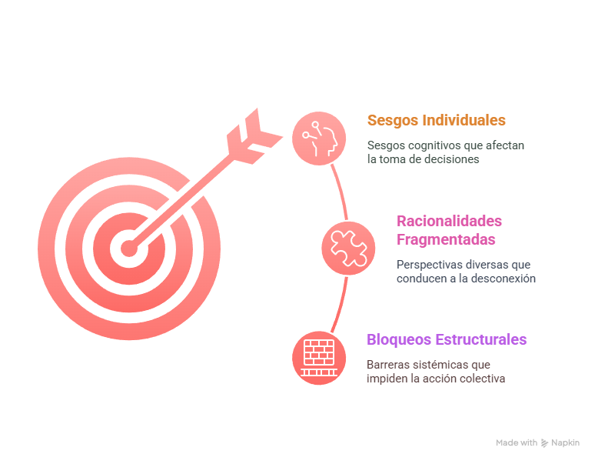

11
Informe Nacional de Competividad 2024-2025
Separata
Gráfica 10: Porcentaje de confianza en hacer lo correcto, en Colombia
Fuente: Edelman Trust Barometer 2025.

Categoría | 2025 | Cambio 2024 - 2025 | Desconfía (1-49)
Mi CEO | 72 | 1 | Neutral (50-59)
Científicos | 72 | 0 | Confía (60-100)
Maestros | 70 | 2
Porcentaje de confianza en hacer lo correcto, en Colombia 2025
Personas como yo | 58 | 5
CEOs | 52 | 4
Mis vecinos | 48 | -3
Periodistas | 43 | 11
Líderes gubernamentales | 33 | 8

12
Informe Nacional de Competividad 2024-2025
Separata
Gráfica 10: Porcentaje de confianza en Colombia
Fuente: Edelman Trust Barometer 2025.

Año | Empresas | ONG | Gobierno | Medios
2020 | 66 | 65 | 33 | 48 | Desconfía (1-49)
2021 | 63 | 56 | 33 | 39 | Neutral (50-59)
2022 | 63 | 59 | 32 | 38 | Confía (60-100)
2023 | 68 | 57 | 40 | 38
Empresas
2024 | 64 | 53 | 31 | 39
2025 | 63 | 52 | 35 | 44

